Database
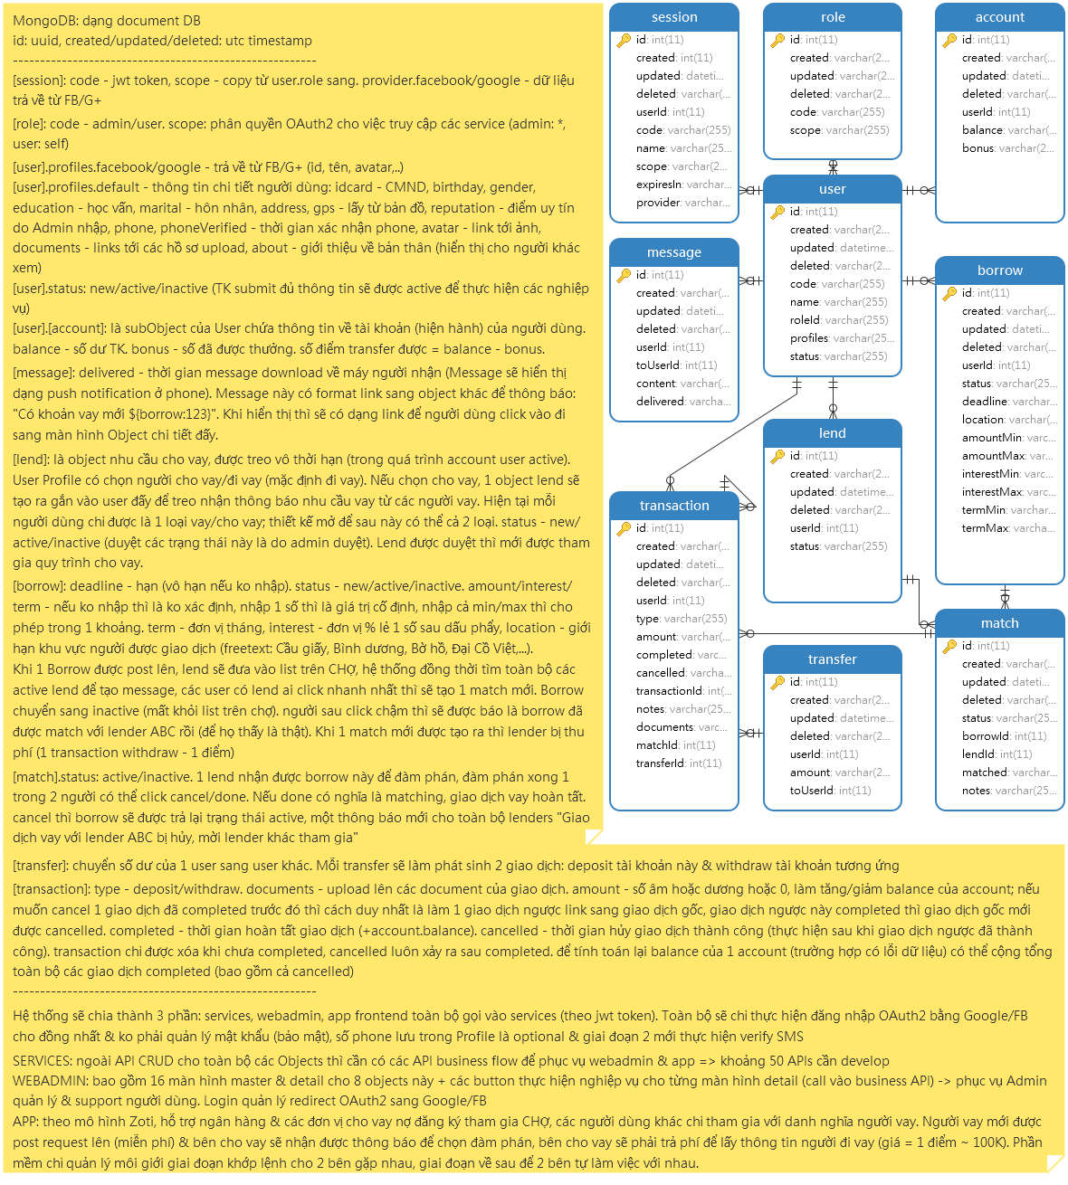
Table design
all table
is_deleted
created_time
updated_time
deleted_time

user |  | group |  | user_group | transaction |  | request |  | account
id |  | id |  | user_id | id |  | id |  | id
name |  | url |  | group_id | amount |  | type | pay/dept | amount
address |  | is_admin |  |  | currency |  | location |  | currency
mobile_number |  | role |  |  | parent_transaction_id |  | time_out |  | is_lock
profile_image |  | permissions |  |  |  |  | amount
red_note_image |  |  |  |  | from_account_id
other_document_images |  |  |  |  | to_account_id |  | description
family_user_id | at least one contact |  |  |  | description |  | payment_deadline
is_in_dept |  |  |  |  | payment_deadline |  | user_id
 |  |  |  |  | request_id |  | is_fulfill
 |  |  |  |  | type | pay/dept/in/out | duration_from
 |  |  |  |  |  |  | duration_to
image |  | media_log |  | notification | configuration |  | amount_from
id |  | id |  | id | key/value |  | amount_to
url |  | url |  | concreate_id
 |  | type | message,video,voice | content
 |  | user_id |  | dead_line
 |  |  |  | frequency

message
from
to
content

